Réactance Capacitive
 | Réactance d'une capacité |  |  | alpmn@yahoo.com

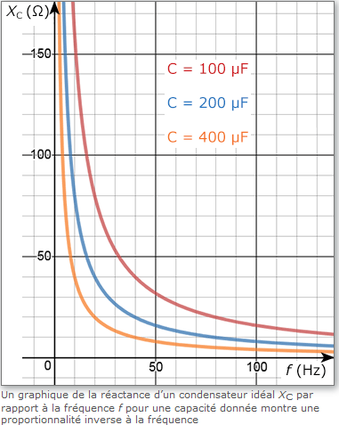
 | Z = 1/ 2.pi.f.C

? | F : | 50 | Hz
? | C : | 0.0000001 | Farad
 |  | ê
 |  | 100000 | pF
 |  | 100 | nF
 |  | 0.1 | µF

 | Z= | 31,831 | Ohms

? | V= | 240 | Volts

 | I= | 0.008 | A
 |  | 7.540 | mA

